Лист1
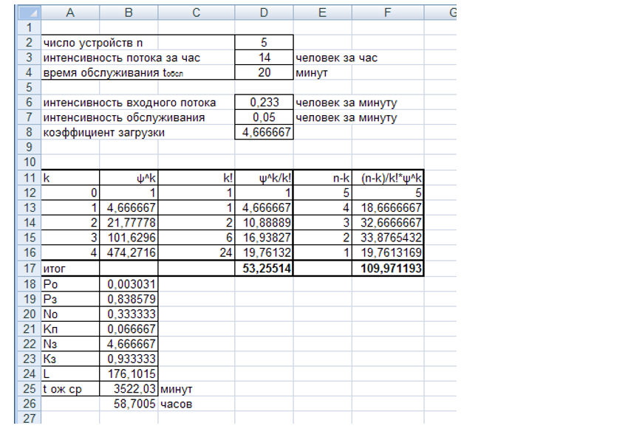
Число устройств N | 1
интенсивность потока за час | 0.67
время обслуживание | 53

k

